グラフ_振幅
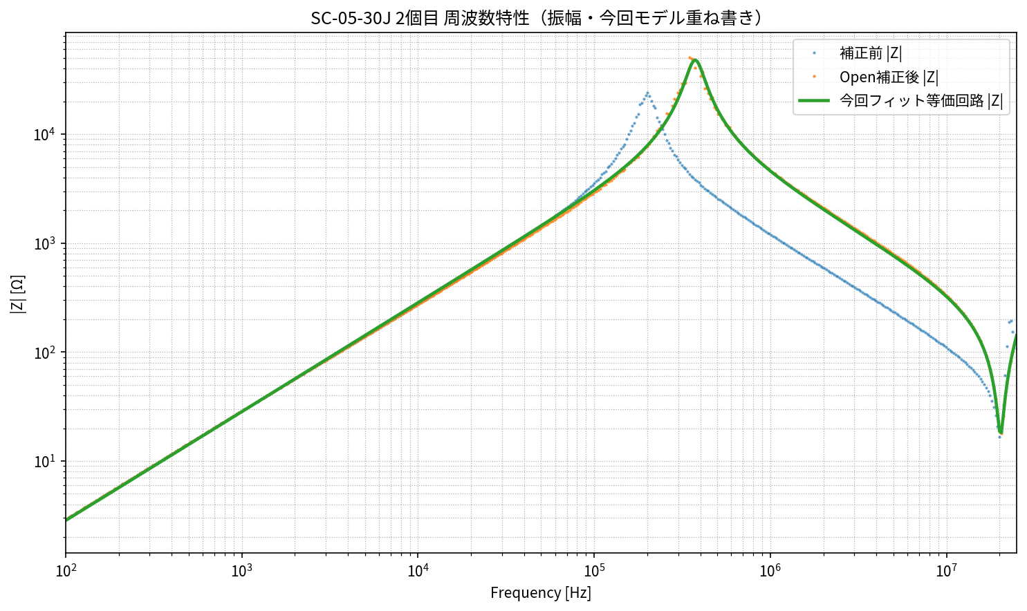
SC-05-30J 2個目 周波数特性（振幅・今回フィットモデル重ね書き）
横軸はFrequency_Hz、縦軸は|Z| [Ω]。Open補正後測定値と今回再フィット等価回路モデルを比較。

グラフ_位相_tau
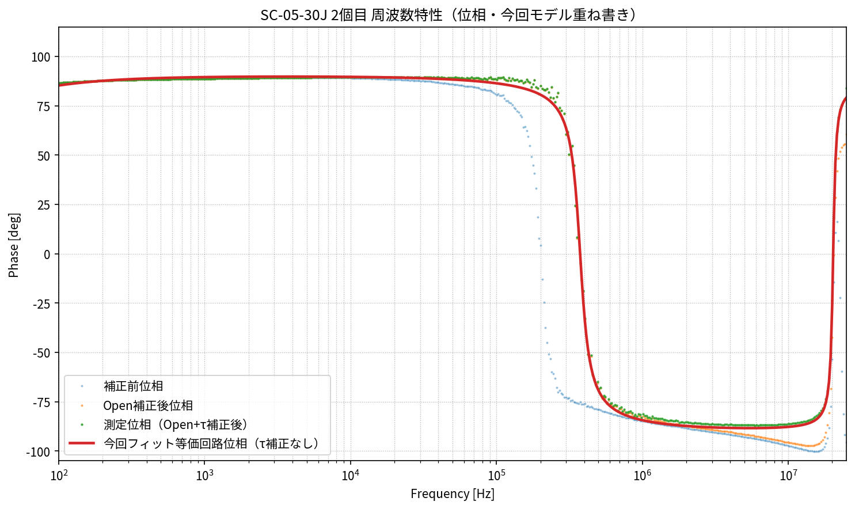
SC-05-30J 2個目 周波数特性（位相・今回フィットモデル重ね書き）
測定位相はOpen+τ補正後、モデル位相はτ補正なしで重ね書き。

グラフ_Open容量
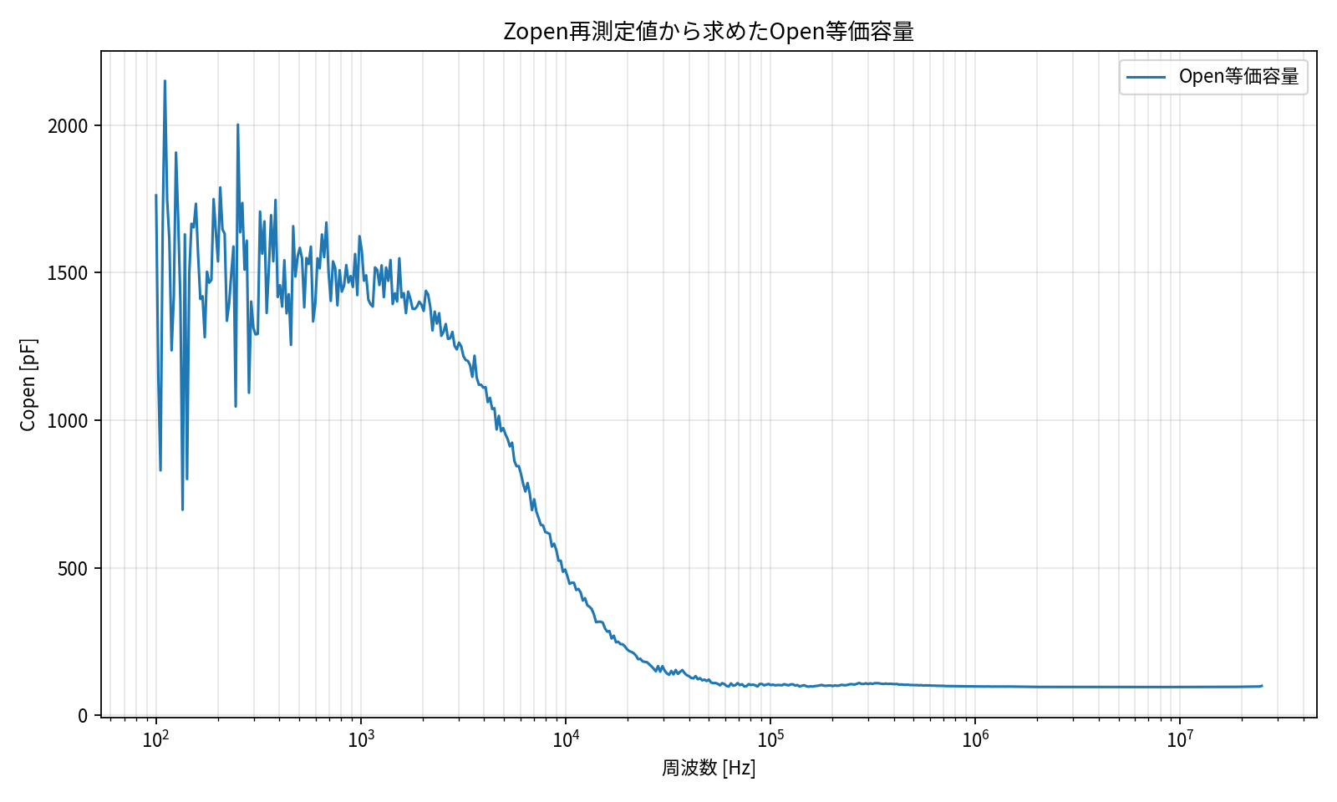
Zopen再測定値から求めたOpen等価容量
Open測定から Im(Yopen)/(2πf) により算出。

グラフ_主自己共振拡大
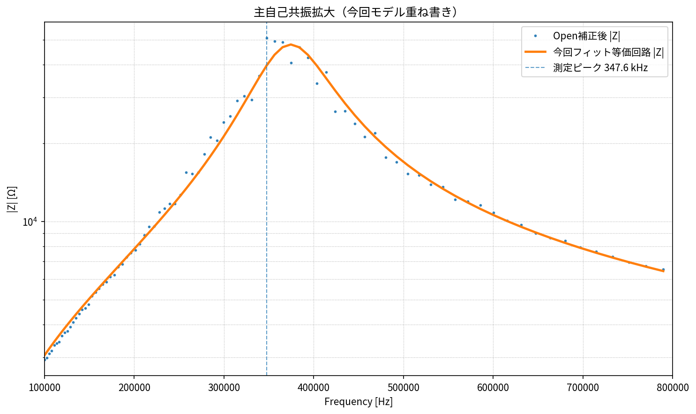
SC-05-30J 2個目 主自己共振拡大（今回モデル重ね書き）
横軸は周波数[Hz]、縦軸は|Z| [Ω]。

グラフ_18.9MHz拡大
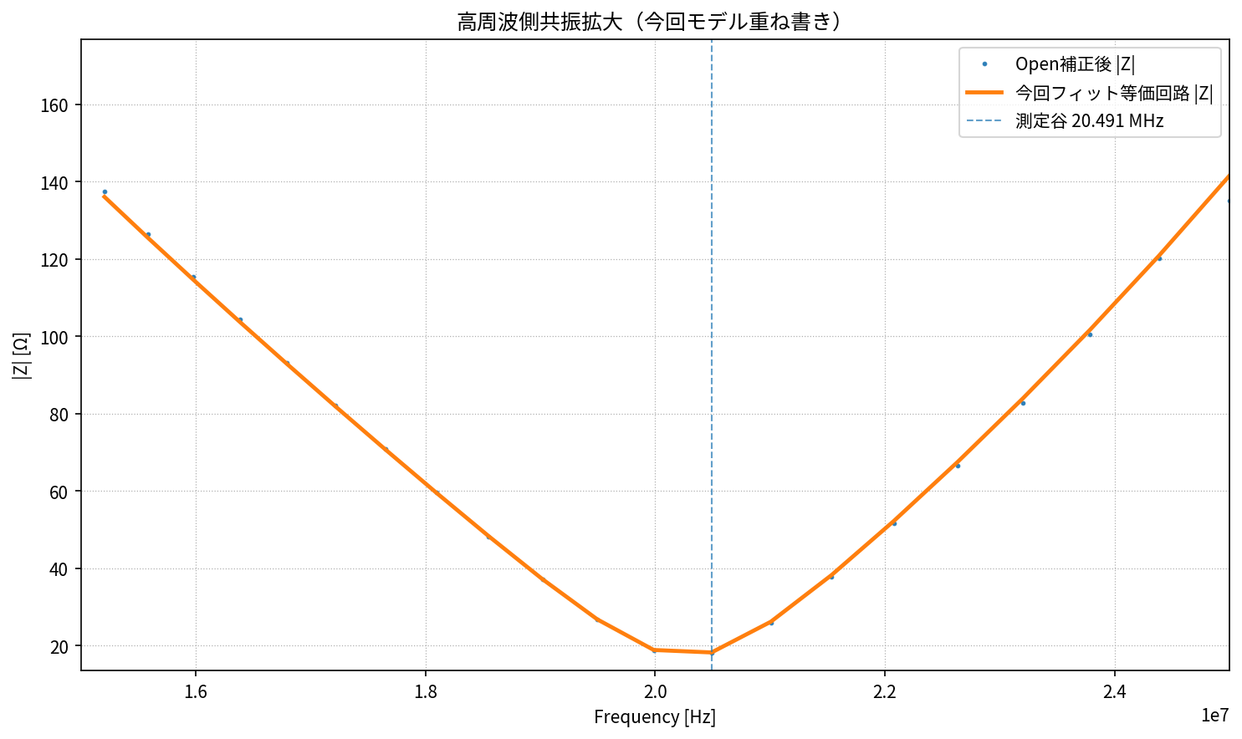
SC-05-30J 2個目 高周波側共振拡大（今回モデル重ね書き）
横軸は周波数[Hz]、縦軸は|Z| [Ω]。

